상품제안서
국산 36*36*10 에코백 | 상품코드: S45923

 |  |  |  |  |  |  | 02-713-8555 | www.synergygift.co.kr
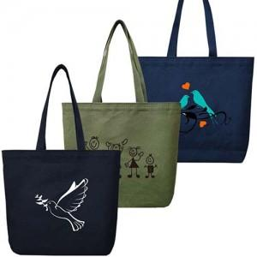

【상세/제작정보】

【인쇄/포장옵션】 | 실크, 풀칼라 / OPP(비닐)

【공급단가】 | 수량 | 200~ | 500~ | 1,000~ | 3,000~ | 10,000~
*VAT별도 | 기분형 | 3,700원 | 3,500원 | 3,330원 | 3,240원 | 3,190원
 | 안주머니추가 | 4,480원 | 4,240원 | 4,030원 | 3,930원 | 3,860원

【상품 URL】 | https://www.synergygift.co.kr:443/src/goods_detail.php?gdno=45923

